Sheet1
과목명 | 마이크로프로세서 및 실습
분반 | 2
학번 | 2013136038
이름 | 박성준,신찬욱
과제명 | Drop the beat!(전자 드럼)
번호 | 부품명 | 단가 | 수량(EA) | 가격 | 링크 | 사진 | 열1
1 | Adafruit 'Music Maker' MP3 Shield [ada-1790] | 36000 | 1 | 36000 | http://www.devicemart.co.kr/1171233 | 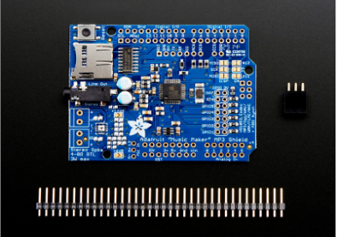 | 표준 양식으로 맞춰주시기 바랍니다.
2 | Adafruit 12 x Capacitive Touch Shield MPR121 [ada-2024] | 15600 | 1 | 15600 | http://www.devicemart.co.kr/1171232 | 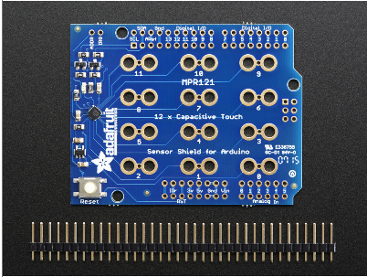 | 점퍼선 있어서 안넣은건가요?
3 | [2채널스피커] VIVOX 1020 [블랙/AC전원] | 4100 | 1 | 4100 | http://www.devicemart.co.kr/1205456 | 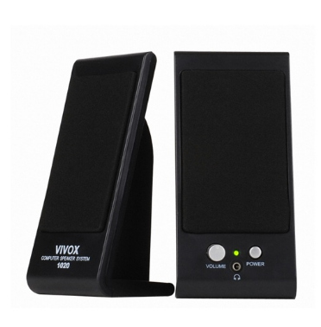
4 | CL4258 대전류 악어 클립 - 빨강 | 1000 | 20 | 20000 | http://www.devicemart.co.kr/1313394
5 | 적층형 핀헤더소켓 Single 1x40 Straight(2.54mm) | 1250 | 5 | 6250 | http://www.devicemart.co.kr/35611
 |  |  | 최종가격 | 81950

